首充
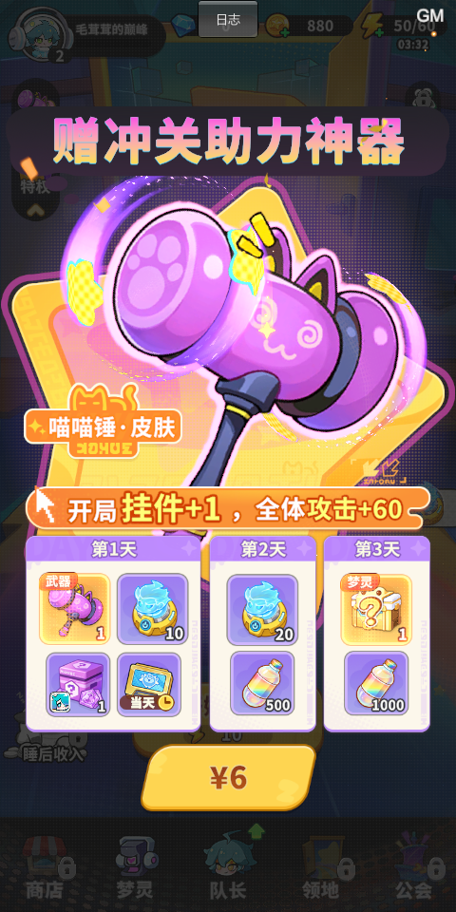
首充挡位 | 首充类型 | 道具 | 数量 | 价值 | 总价值(钻石) | 价格 | 性价比
6 | 首充 | 总和 |  |  |  |  | 12440%
 |  | 传说武器皮肤 | 1 | 4000 | 5324 | 60 | 8873%
 |  | 梦境招募器 | 10 | 300
 |  | 史诗符文 | 1 | 1024
 |  | 当天特权体验卡 | 1 | 0

 |  | 梦境招募器 | 20 | 600 | 1100 | 60 | 1833%
 |  | 能量特饮 | 500 | 500

 |  | 传说梦灵 | 1 | 240 | 1040 | 60 | 1733%
 |  | 能量特饮 | 800 | 800

列1 | 累充 | 道具 | 数量 | 价值 | 总价值(钻石) | 价格 | 性价比
30 | 累充 | 总和 |  |  |  |  | 1139%
 | 随机 | 史诗梦灵皮肤 | 1 | 1500 | 2010 | 300 | 670%
 |  | 装备图纸 | 120 | 360
 |  | 金币 | 3000 | 150

 | 第二天 | 星之初愿 | 5 | 250 | 610 | 300 | 203%
 |  | 装备图纸 | 120 | 360

 | 第三天 | 转运石 | 1200 | 396 | 796 | 300 | 265%
 |  | 超能特饮 | 200 | 400

 |  |  |  |  |  |  |  |  | 第二天开启
首充挡位 | 累充 | 道具 | 数量 | 价值 | 总价值(钻石) | 价格 | 性价比 | 首充挡位 | 累充 | 道具 | 数量 | 价值 | 总价值(钻石) | 价格 | 性价比 | 列1
98 | 累充 | 总和 |  |  |  |  | 782% | 128 | 直充 | 总和 |  |  |  |  | 592%
 | 玉如意 | 传说武器皮肤 | 1 | 4000 | 4790 | 980 | 489% |  | 随机 | 传说梦灵皮肤 | 1 | 4000 | 6280 | 1980 | 317% | 100008
 |  | 装备图纸 | 180 | 540 |  |  |  |  |  | 钻石 | 980 | 980 |  |  |  | 1
 |  | 金币 | 5000 | 250 |  |  |  |  |  | 装备图纸 | 300 | 900 |  |  |  | 50002
 |  |  |  |  |  |  |  |  |  | 金币 | 8000 | 400 |  |  |  | 2

 | 第二天 | 星辉秘契 | 2 | 560 | 1280 | 980 | 131% |  | 第二天 | 梦境招募器 | 20 | 600 | 1200 | 1980 | 61% | 11
 |  | 装备图纸 | 240 | 720 |  |  |  |  |  | 超能特饮 | 300 | 600 |  |  |  | 5104001

 | 第三天 | 转运石 | 3000 | 990 | 1590 | 980 | 162% |  | 第三天 | 星辉秘契 | 10 | 2800 | 4240 | 1980 | 214% | 30
 |  | 超能特饮 | 300 | 600 |  |  |  |  |  | 幻梦晶核 | 24 | 1440 |  |  |  | 5305001

招募狂欢
招募冲刺
1~7天
核心奖励 | 随机红卡，红卡获得需要的招募券数量在系统出第一张红卡之后
 |  |  |  |  |  |  |  |  |  | 新服收集
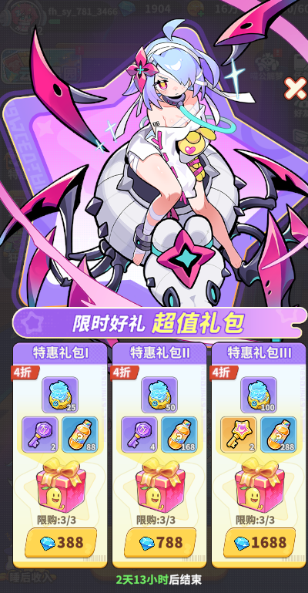
 | 24 | 100 | 1 |  |  |  |  |  |  | A_活动收集_activity_collect_data
第1轮 | 东方不败镭射眼 | 史诗符文自选箱*1 | 全能经验*300
 | 10 | 1 | 300 | 664
 |  |  |  |  |  |  |  |  | #初始送了1500抽
 | 消耗招募券数量 | 奖励1 | 数量1 | 奖励2 | 数量2 |  | 价值 | 累计抽数 | 返利比 | 招募冲刺/狂欢
 | 60 | 招募券 | 5 | 能量特饮 | 30 | [{11,5},{5103002,30}] | 180 | 60 | 10% | A_活动轮循任务_activity_round_cycle_data
 | 120 | 招募券 | 5 | 能量特饮 | 30 | [{11,5},{5103002,30}] | 180 | 120 | 10% | A_活动商店_activity_shop_data
 | 200 | 招募券 | 5 | 能量特饮 | 30 | [{11,5},{5103002,30}] | 180 | 200 | 9% | A_活动任务_activity_tasks_data
 | 300 | 招募券 | 10 | 能量特饮 | 50 | [{11,10},{5103002,50}] | 350 | 300 | 10% | A_活动排行_activity_rank_data
 | 420 | 招募券 | 10 | 能量特饮 | 50 | [{11,10},{5103002,50}] | 350 | 420 | 10%
 | 600 | 招募券 | 10 | 能量特饮 | 50 | [{11,10},{5103002,50}] | 350 | 600 | 13% | 梦灵试炼
 |  |  |  |  |  |  |  |  |  | A_活动试炼目标_activity_train_data
 |  | 100
第2轮 | 亚瑟唐小僧 | 史诗符文自选箱*1 | 全能经验*500
 | 10 | 1 | 500 | 864
 |  |  |  |  |  |  |  |  |  | （原第3天的限时推送礼包）（蜘蛛ui的那个）
 | 消耗招募券数量 | 奖励1 | 数量1 | 奖励2 | 数量2 |  | 价值 | 累计抽数 | 返利比
 | 60 | 招募券 | 5 | 能量特饮 | 50 | [{11,5},{5103002,50}] | 200 | 660 | 12% |  | ***钻石
 | 120 | 招募券 | 5 | 能量特饮 | 50 | [{11,5},{5103002,50}] | 200 | 720 | 12% |  | 价格 | 限购次数 | 物品类型 | 数量 | 价值 | 物品类型 | 数量 | 价值 | 物品类型 | 数量 | 价值 | 总价值 | 返利比 | 折扣
 | 200 | 招募券 | 5 | 能量特饮 | 50 | [{11,5},{5103002,50}] | 200 | 800 | 12% | 14.4 | 288 | 3 | 梦境招募器 | 20 | #NAME? | 星之初愿 | 2 | #NAME? | 随机能量特饮 | 88 | #NAME? | 788 | 274% | 37%
 | 300 | 招募券 | 10 | 能量特饮 | 80 | [{11,10},{5103002,80}] | 380 | 900 | 12% | 15.76 | 788 | 3 | 梦境招募器 | 50 | #NAME? | 星之初愿 | 4 | #NAME? | 随机能量特饮 | 168 | #NAME? | 1868 | 237% | 42%
 | 420 | 招募券 | 10 | 能量特饮 | 80 | [{11,10},{5103002,80}] | 380 | 1020 | 12% | 16.88 | 1688 | 3 | 梦境招募器 | 100 | #NAME? | 星辉秘契 | 2 | #NAME? | 随机能量特饮 | 288 | #NAME? | 3848 | 228% | 44%
 | 600 | 招募券 | 10 | 能量特饮 | 80 | [{11,10},{5103002,80}] | 380 | 1200 | 13% |  |  | 8292 |  | 510

 | 【蜘蛛女王】、【神灯王子】、【关羽】
第3轮 | 10 | 史诗符文自选箱*1 | 全能经验*800
 |  | 1 | 800 | 948

 | 消耗招募券数量 | 奖励1 | 数量1 | 奖励2 | 数量2 |  | 价值 | 累计抽数 | 返利比
 | 80 | 招募券 | 5 | 能量特饮 | 80 | [{11,10},{5103002,80}] | 230 | 1280 | 13% | 普通符文 | 5301000 |  | 16 | 1.6
 | 160 | 招募券 | 5 | 能量特饮 | 80 | [{11,10},{5103002,80}] | 230 | 1360 | 13% | 优秀符文 | 5302000 |  | 64 | 6.4
 | 260 | 招募券 | 5 | 能量特饮 | 80 | [{11,10},{5103002,80}] | 230 | 1460 | 13% | 稀有符文 | 5303000 |  | 256 | 25.6
 | 400 | 招募券 | 10 | 能量特饮 | 100 | [{11,15},{5103002,100}] | 400 | 1600 | 12% | 史诗符文 | 5304000 |  | 1024 | 102.4
 | 580 | 招募券 | 10 | 能量特饮 | 100 | [{11,15},{5103002,100}] | 400 | 1780 | 12% | 传说符文 | 5305000 |  | 4096 | 409.6
 | 800 | 招募券 | 10 | 能量特饮 | 100 | [{11,15},{5103002,100}] | 400 | 2000 | 13% | 神话符文 | 5306000 |  | 16384 | 1638.4
 |  |  |  |  |  |  |  |  |  | 创世符文 | 5307000 |  | 65536 | 6553.6

第4轮 | 红卡随机 | 传说稀有符文箱 | 全能经验*1000
 | 10 | 1 | 1000 | 2240

 | 消耗招募券数量 | 奖励1 | 数量1 | 奖励2 | 数量2 |  | 价值 | 所需抽数 | 返利比
 | 100 | 招募券 | 5 | 能量特饮 | 100 | [{11,15},{5103002,100}] | 250 | 2100 | 13%
 | 200 | 招募券 | 5 | 能量特饮 | 100 | [{11,15},{5103002,100}] | 250 | 2200 | 12%
 | 320 | 招募券 | 5 | 能量特饮 | 100 | [{11,15},{5103002,100}] | 250 | 2320 | 12%
 | 500 | 招募券 | 10 | 能量特饮 | 120 | [{11,20},{5103002,120}] | 420 | 2500 | 12%
 | 720 | 招募券 | 10 | 能量特饮 | 120 | [{11,20},{5103002,120}] | 420 | 2720 | 11%
 | 1000 | 招募券 | 10 | 能量特饮 | 120 | [{11,20},{5103002,120}] | 420 | 3000 | 13%

 |  |  | 3000四轮

粉卡抽奖
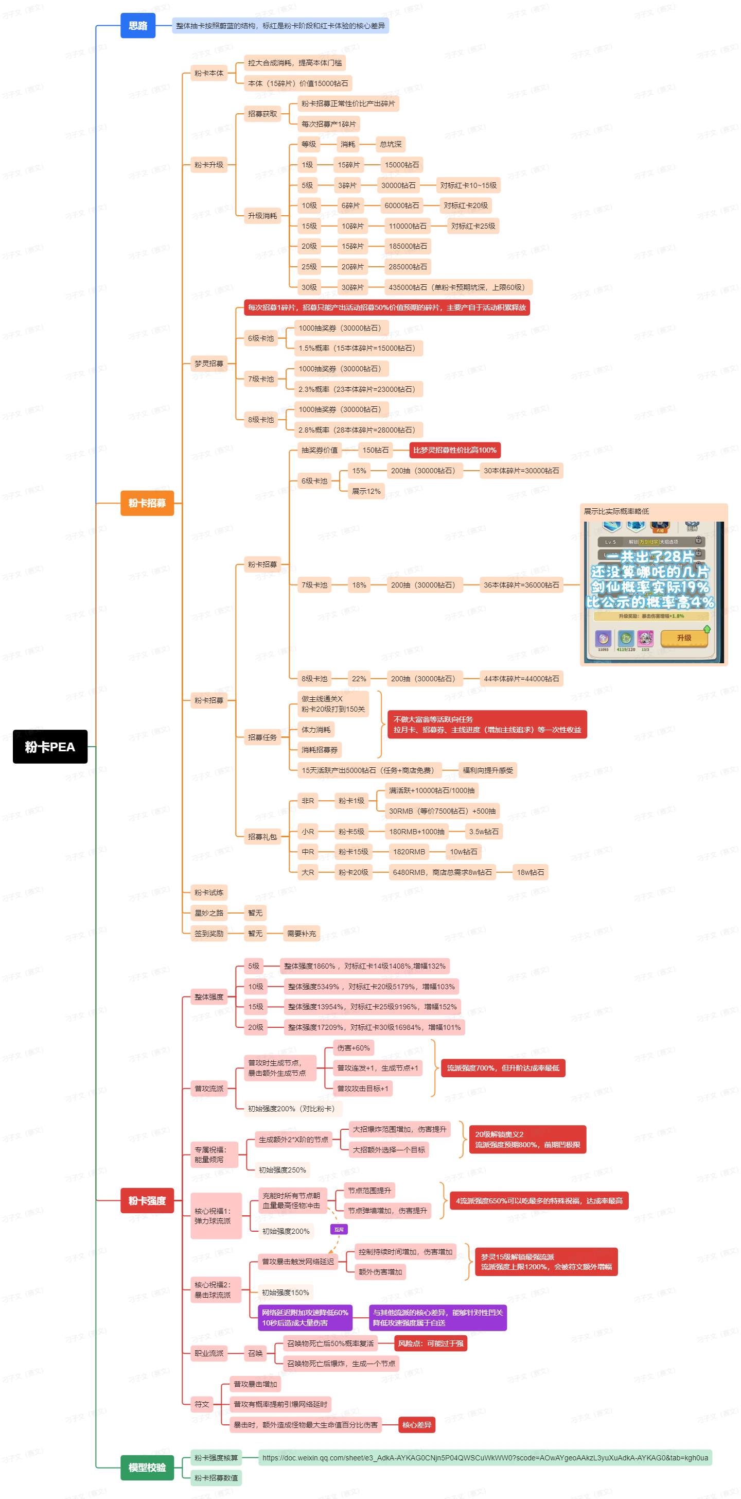
 | 设计预期
 |  | 商品定价 | 定价 |  | 商品定价 | 定价
 |  | 粉卡招募券 | 150 |  | 普通招募卷 | 30 |  | 17 | 稀有梦灵 | 1310100 |  | 60 | 6
 |  | 粉卡碎片*1 | 1000 |  | 红卡碎片*10 | 500 |  | 18 | 史诗梦灵 | 1420200 |  | 120 | 12
 |  | 粉卡累计坑深 | 300000 |  | 橙卡 | 250 |  | 19 | 传说梦灵 | 1130100 |  | 240 | 24
 |  |  |  |  |  |  |  | 20 | 神话梦灵 |  |  | 480 | 48
 |  |  |  |  |  |  |  | 21 | 彩虹梦灵 |  |  | 960 | 96

 | 招募预期
 |  |  |  |  |  |  |  |  |  | 粉卡的升级消耗
 |  | 产出预期 |  |  |  |  |  |  |  | 等级 | 消耗
 |  | 用户分层 | 产出预期 | 累计钻石 | 累计花费 | 目标等级 | 对标红卡 |  |  | 1
 |  | 非R | 59 | 684 | 0 | 3 | 9
 |  | 四卡 | 102 | 2748 | 30 | 5 | 14
 |  | 中R | 423 | 14976 | 1820 | 13 | 24
 |  | 大R | 823 | 71856 | 7186 | 17 | 29

 |  | 参数 | 累计次数 | 单次招募券
 |  | 活动任务 | 1 | 35
 |  | 免费商店 | 15 | 1 | 1 | 5600200 | 5104001
 |  |  |  |  | 1 | 120 | 2

 |  | 礼包类型 | RMB价格 | 钻石价格 | 钻石 | 寻梦探仪 | 超能特饮 | 总价值 | 上限次数 | 折扣 | 累计价值 | 目标用户 | 列1 | 列2
 |  | 每日免费 |  |  |  | 1 |  | 120 | 15 |  | 1800 | 1 | [{1,}] | [{5600200,1}] |  | {5600200,1}
 |  | 钻石礼包 |  | 228 |  | 3 | 100 | 560 | 3 | 4折 | 3480 | 1 | [{1,228}] | [{5600200,3},{5104001,100}] |  | {5600200,3} | {5104001,100}
 |  | 直购礼包 | 6 |  | 60 | 5 |  | 660 | 5 | 1折 | 6780 | 2 | [{1,}] | [{1,60},{5600200,5}] | {1,60} | {5600200,5}
 |  | 钻石礼包 |  | 688 |  | 6 | 200 | 1120 | 3 | 6折 | 10140 | 2 | [{1,688}] | [{5600200,6},{5104001,200}] |  | {5600200,6} | {5104001,200}
 |  | 直购礼包 | 30 |  | 300 | 10 |  | 1500 | 5 | 2折 | 17640 | 3 | [{1,}] | [{1,300},{5600200,10}] | {1,300} | {5600200,10}
 |  | 钻石礼包 |  | 1388 |  | 12 | 300 | 2040 | 3 | 6折 | 23760 | 3 | [{1,1388}] | [{5600200,12},{5104001,300}] |  | {5600200,12} | {5104001,300}
 |  | 钻石礼包 |  | 2688 |  | 20 | 400 | 3200 | 3 | 8折 | 33360 | 3 | [{1,2688}] | [{5600200,20},{5104001,400}] |  | {5600200,20} | {5104001,400}
 |  | 直购礼包 | 328 |  | 3280 | 35 |  | 7480 | 5 | 5折 | 70760 | 3 | [{1,}] | [{1,3280},{5600200,35}] | {1,3280} | {5600200,35}
 |  | 钻石礼包 |  | 5688 |  | 40 | 500 | 5800 | 10 | 9折 | 128760 | 4 | [{1,5688}] | [{5600200,40},{5104001,500}] |  | {5600200,40} | {5104001,500}

 | 招募概率
 |  |  |  |  |  |  |  |  |  |  |  | 粉卡 |  |  |  | 11.7% | 10.7% | 1170 | 1070
 |  | 招募等级 | 金币 | 灵感钥匙 | 职业经验*25 | 职业经验*50 | 职业经验*100 | 蓝卡 | 紫卡 | 橙卡 | 红卡 | 综合概率 | 配置概率 | 保底期望 |  | 20.0% | 20.0% | 2000 | 2000
 |  | 1 | 24% | 2% | 12% | 8% | 4% | 40.0% | 10.0% |  |  |  |  |  |  | 12.0% | 12.0% | 1200 | 1200
 |  | 2 | 24% | 2% | 12% | 8% | 4% | 35.0% | 12.5% | 2.5% |  |  |  |  |  | 4.0% | 4.5% | 400 | 450
 |  | 3 | 24% | 2% | 12% | 8% | 4% | 30.0% | 15.0% | 5.0% |  |  |  |  |  | 2.3% | 2.8% | 230 | 280
 |  | 4 | 24% | 2% | 12% | 8% | 4% | 26.5% | 16.0% | 6.0% | 1.5%
 |  | 5 | 24% | 2% | 12% | 8% | 4% | 22.0% | 18.0% | 8.0% | 2.3%
 |  | 6 | 24% | 2% | 12% | 8% | 4% | 15.5% | 20.0% | 10.0% | 3.0% | 1.5% | 0.88% | 100
 |  | 7 | 24% | 2% | 12% | 8% | 4% | 11.7% | 20.0% | 12.0% | 4.0% | 2.3% | 2.00% | 100 |  |  |  | 0 | 0
 |  | 8 | 24% | 2% | 12% | 8% | 4% | 10.7% | 20.0% | 12.0% | 4.5% | 2.8% | 2.60% | 100 |  | 17.4% |  | 1740 | 0
 |  |  |  |  |  |  |  |  |  |  |  |  |  |  |  | 30.0% | 41.6% | 3000 | 4160
 |  |  |  |  |  |  |  |  |  |  |  | 粉卡 |  |  |  | 16.0% | 20.0% | 1600 | 2000
 |  | 招募等级 | 金币 | 灵感钥匙 | 职业经验*25 | 职业经验*50 | 职业经验*100 | 蓝卡 | 紫卡 | 橙卡 | 红卡 | 综合概率 | 上限个数 | 最早出现轮次 |  | 6.6% | 8.4% | 660 | 840
 |  | 1 | 10% | 2% |  | 12% | 6% | 50.0% | 20.0%
 |  | 2 | 10% | 2% |  | 12% | 6% | 50.0% | 12.0% | 8.0% |  |  |  |  |  | 96.0% | 3.2
 |  | 3 | 10% | 2% |  | 12% | 6% | 8.0% | 46.0% | 16.0% |  |  |  |  |  | 3.0666666667 | 3.2
2.6666666667 |  | 4 | 10% | 2% |  | 12% | 6% |  | 42.0% | 24.0% | 4.0% |  |  |  |  | 2.625 | 4 | 2.6666666667
3.4782608696 |  | 5 | 10% | 2% |  | 12% | 6% |  | 34.0% | 28.0% | 8.0% |  |  |  |  | 1.8888888889 | 3.5 | 3.4782608696
4 |  | 6 | 10% | 2% |  | 12% | 6% |  | 23.5% | 30.0% | 12.0% | 4.50% | 2 | 4 |  | 1.175 | 3 | 4
4 |  | 7 | 10% | 2% |  | 12% | 6% |  | 17.4% | 30.0% | 16.0% | 6.60% | 2 | 4 |  | 0.87 | 2.5 | 4
4.4444444444 |  | 8 | 10% | 2% |  | 12% | 6% |  |  | 41.6% | 20.0% | 8.40% | 2 | 4 |  | 0 | 3.4666666667 | 4.4444444444

 |  |  |  |  |  |  |  |  |  |  |  | 粉卡
 |  | 招募等级 | 金币 | 灵感钥匙 | 职业经验*25 | 职业经验*50 | 职业经验*100 | 蓝卡 | 紫卡 | 橙卡 | 红卡 | 综合概率 | 展示概率 | 配置概率 | 保底期望 | 上限个数
 |  | 1 |  |  |  | 20% |  |  |  | 64.0% | 8.0%
 |  | 2 |  |  |  | 20% |  |  |  | 64.0% | 8.0%
 |  | 3 |  |  |  | 20% |  |  |  | 64.0% | 8.0%
 |  | 4 |  |  |  | 20% |  |  |  | 64.0% | 8.0%
 |  | 5 |  |  |  | 20% |  |  |  | 64.0% | 8.0%
 |  | 6 |  |  |  | 20% |  |  |  | 55.0% | 15.0% | 15% | 12% | 10% | 10 | 2
 |  | 7 |  |  |  | 20% |  |  |  | 48.0% | 17.0% | 18% | 15% | 15% | 10 | 2
 |  | 8 |  |  |  | 20% |  |  |  | 42.0% | 18.0% | 22% | 18% | 20% | 10 | 3

 | 粉卡升级

 |  | 粉卡等级 | 升级消耗 | 累计消耗 | 累计钻石 | 预期强度 | 红卡对照强度
 |  | 0 | 15 | 15 | 15000 | 605% | 323%
 |  | 1 | 3 | 18 | 18000 | 686% | 355%
 |  | 2 | 3 | 21 | 21000 | 767% | 388%
 |  | 3 | 3 | 24 | 24000 | 849% | 420%
 |  | 4 | 3 | 27 | 27000 | 1860% | 452%
 |  | 5 | 6 | 33 | 33000 | 2023% | 485%
 |  | 6 | 6 | 39 | 39000 | 2186% | 517%
 |  | 7 | 6 | 45 | 45000 | 2349% | 549%
 |  | 8 | 6 | 51 | 51000 | 2512% | 581%
 |  | 9 | 6 | 57 | 57000 | 5349% | 1163%
 |  | 10 | 10 | 67 | 67000 | 5674% | 1224%
 |  | 11 | 10 | 77 | 77000 | 6000% | 1286%
 |  | 12 | 10 | 87 | 87000 | 6326% | 1347%
 |  | 13 | 10 | 97 | 97000 | 6651% | 1408%
 |  | 14 | 10 | 107 | 107000 | 13954% | 3021%
 |  | 15 | 15 | 122 | 122000 | 14605% | 3147%
 |  | 16 | 15 | 137 | 137000 | 15256% | 3272%
 |  | 17 | 15 | 152 | 152000 | 15907% | 3398%
 |  | 18 | 15 | 167 | 167000 | 16558% | 3524%
 |  | 19 | 15 | 182 | 182000 | 17209% | 5179%
 |  | 20 | 20 | 202 | 202000 | 17861% | 5358%
 |  | 21 | 20 | 222 | 222000 | 18512% | 5537%
 |  | 22 | 20 | 242 | 242000 | 19163% | 5715%
 |  | 23 | 20 | 262 | 262000 | 19814% | 5894%
 |  | 24 | 20 | 282 | 282000 | 26605% | 9196%
 |  | 25 | 30 | 312 | 312000 | 27451% | 9467%
 |  | 26 | 30 | 342 | 342000 | 28298% | 9737%
 |  | 27 | 30 | 372 | 372000 | 29144% | 10008%
 |  | 28 | 30 | 402 | 402000 | 29991% | 10278%
 |  | 29 | 30 | 432 | 432000 | 30837% | 16984%
 |  | 30 | 45 | 477 | 477000

 | 活动任务

 |  | 任务id | 任务类型 | 任务参数 | 粉卡招募券
 |  | 1 | 消耗招募券 | 200 | 1
 |  | 2 | 消耗招募券 | 500 | 1
 |  | 3 | 消耗招募券 | 800 | 1
 |  | 4 | 消耗招募券 | 1000 | 2
 |  | 5 | 消耗招募券 | 1500 | 2
 |  | 6 | 消耗体力 | 100 | 1
 |  | 7 | 消耗体力 | 300 | 1
 |  | 8 | 消耗体力 | 500 | 1
 |  | 9 | 消耗体力 | 800 | 1
 |  | 10 | 通关主线 | 70 | 1
 |  | 11 | 通关主线 | 80 | 1 | 90
 |  | 12 | 通关主线 | 85 | 1 | 95
 |  | 13 | 通关主线 | 90 | 2 | 100
 |  | 14 | 通关主线 | 95 | 1 | 105
 |  | 15 | 通关主线 | 100 | 2 | 110
 |  | 16 | 通关主线 | 105 | 1 | 115
 |  | 17 | 通关主线 | 110 | 2 | 120
 |  | 18 | 通关组队 | 6 | 1
 |  | 19 | 通关组队 | 8 | 1
 |  | 20 | 通关组队 | 10 | 1
 |  |  |  |  | 35

红卡抽奖up (2)
 | 设计预期 |  |  |  |  |  |  |  |  |  | 概率对比
 |  | 商品定价 | 定价 | rmb | 商品定价 | 定价 |  |  |  |  | 出红 | 所需砖石/普通池 | 所需砖石/高级池
 |  | 红卡招募券 | 100 | 1 | 普通招募卷 | 30 |  |  |  |  | lv1 | 0 | 2000
 |  | 红卡碎片*10 | 1000 |  | 红卡碎片*10 | 500 |  |  |  |  | lv2 | 3750 | 2000
 |  |  |  | 1.2一个（常驻） | 橙卡*10 | 250 |  |  |  |  | lv3 | 1875 | 2000
 |  |  |  |  | 梦愿水晶 | 100 |  |  |  |  | lv4 | 1250 | 2000
 |  | 粉卡累计坑深 | 300000 |  |  |  |  |  |  |  | lv5 | 937.5 | 2000
 |  |  |  |  |  |  |  |  |  |  | lv6 | 750 | 2000
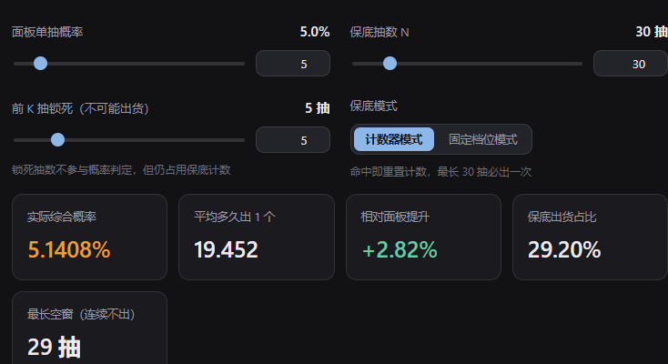
 | 招募预期 |  |  |  |  |  |  |  |  |  | lv7 | 625 | 2000

 |  | 产出预期 |  |  |  |  |  |  |  |  |  | 钻石 | 神灯 | 饮料
 |  | 用户分层 | 产出预期 | 累计花费钻石 | 累计花费 | 目标等级 | 对标橙卡 | 对标紫卡 | 列1 |  | id | 1 | 5600200 | 5104001
 |  | 非R | 53 | 2100 | 0 | 3 | 6 | 11 |  |  | 价值 | 1 | 100 | 2
 |  | 四卡 | 128 | 2100 | 180 | 6 | 13 | 22
 |  | 中R | 253 | 2100 | 820 | 8 | 15 | 26
 |  | 大R | 603 | 2100 | 4100 | 13 | 25 | 42
一周7天非r有34片
20抽红卡碎片*10
 |  | 参数 | 累计次数 | 单次招募券 |  | 结论：
 |  | 活动任务 | 1 | 25 | 列1
 |  | 免费商店 | 7 | 1
 |  |  |  |  |  | 进lv2池后125普抽，出一个红碎*10 |  |  |  | up池红卡 | 5% | 非r极限前七天可在招募狂欢中拿10个红碎片
 |  |  |  |  |  | 第一周第一张红色，砖石+活动送出去，这里还有50抽空间 |  |  |  | 5.14%的概率 | 30抽保底
 |  |  |  |  |  |  |  | 应该可以送15抽免费，可以送到冲刺里面 |  |  | 前5抽必不出
 |  |  |  |  |  | 非r白嫖两周拿一个lv5红

 |  |  |  |  |  | 第一期第一张lv5红需要100抽，需要额外花90块，5个6块礼包+3个30礼包
 |  |  |  |  |  |  | 此处有推送礼包，实际只需要50块
 |  |  |  |  |  |  | 1期第二张红卡需要：150块+6+30

 |  | 礼包类型 | RMB价格 | 钻石价格 | 钻石 | 神灯 | 超能特饮 | 总价值 | 上限次数 | 折扣 | 累计价值 | 目标用户 | 列1 | 列2
 |  | 每日免费 |  |  |  | 1 |  |  | 7 |  |  | 1 | [{1,}] | [{5600200,1}] |  | {5600200,1}
 |  | 钻石礼包 |  | 300 |  | 3 | 100 | 500 | 7 | 6折 | 3500 | 1 | [{1,300}] | [{5600200,3},{5104001,100}] |  | {5600200,3} | {5104001,100}
 |  | 直购礼包 | 6 |  | 60 | 5 |  | 560 | 5 | 2折 | 6300 | 2 | [{1,}] | [{1,60},{5600200,5}] | {1,60} | {5600200,5}

 |  | 直购礼包 | 30 |  | 300 | 10 |  | 1300 | 5 | 3折 | 12800 | 2 | [{1,}] | [{1,300},{5600200,10}] | {1,300} | {5600200,10}

 |  | 直购礼包 | 128 |  | 1280 | 25 |  | 3780 | 5 | 4折 | 31700 | 3 | [{1,}] | [{1,1280},{5600200,25}] | {1,1280} | {5600200,25}

 |  | 直购礼包 | 328 |  | 3280 | 35 |  | 6780 | 10 | 5折 | 99500 | 4 | [{1,}] | [{1,3280},{5600200,35}] | {1,3280} | {5600200,35}

 |  | 限时时间:2天
推送礼包(1折) |  | 链式推送礼包 | rmb | 钻石价格 | 神灯 | 星之初愿 | 星辉秘契 | 金币 | 超能特饮 | 梦境招募器 | 对应梦灵碎片 | 总价值 | 折扣 |  |  | 钻石 | 神灯 | 星之初愿 | 星辉秘契 | 金币 | 超能特饮 | 梦境招募器 | 对应梦灵碎片
 |  | lv1 | 0 |  |  |  |  | 1000 |  |  |  | 50 |  |  | id | 1 | 5600200 | 5104001
 |  | lv2 | 6 |  |  | 1 |  |  |  | 10 | 10 | 1350 | 0.4折 |  | 价值 | 1 | 100 | 50 | 280 | 0.05 | 2 | 30 | 100
 |  | lv3 | 0 |  |  |  |  |  | 100 |  |  | 200
 |  | lv4 | 30 |  |  |  | 1 |  |  |  | 20 | 2280 | 1.3折
 |  | lv5 | 0 |  |  | 3 |  | 1000 |  |  |  | 200
 |  | lv6 | 60 |  |  |  | 2 |  |  |  | 30 | 3560 | 1.7折

 |  |  |  |  |  |  |  |  |  | 0.16666666667
 | 招募概率

 |  | 招募等级 | 金币 | 灵感钥匙 | 职业经验*25 | 职业经验*50 | 职业经验*100 | 蓝卡 | 紫卡 | 橙卡 | 红卡 | 红卡池子数量 | 配置概率 | 保底期望
 |  | 1 | 24% | 2% | 12% | 8% | 4% | 39.0% | 10.0% | 1.0%
 |  | 2 | 24% | 2% | 12% | 8% | 4% | 29.2% | 15.0% | 5.0% | 0.8% | 1
 |  | 3 | 24% | 2% | 12% | 8% | 4% | 22.4% | 18.0% | 8.0% | 1.6% | 2
 |  | 4 | 24% | 2% | 12% | 8% | 4% | 19.6% | 19.0% | 9.0% | 2.4% | 3
 |  | 5 | 24% | 2% | 12% | 8% | 4% | 16.8% | 20.0% | 10.0% | 3.2% | 4 | 0.88% | 100
 |  | 6 | 24% | 2% | 12% | 8% | 4% | 15.0% | 20.0% | 11.0% | 4.0% | 5 | 2.00% | 100
 |  | 7 | 24% | 2% | 12% | 8% | 4% | 12.2% | 21.0% | 12.0% | 4.8% | 6 | 2.60% | 100

 |  |  |  |  |  |  |  |  |  |  |  | 粉卡
 |  | 心愿招募等级 | 金币 | 灵感钥匙 | 职业经验*25 | 职业经验*50 | 职业经验*100 | 蓝卡 | 紫卡 | 橙卡 | 红卡*10 | 综合概率 | 上限个数 | 最早出现轮次 |  | 蓝卡 | 紫卡 | 橙卡 | 红卡*10 | sum
 |  | 1 | 10% | 2% |  | 12% | 6% | 40.0% | 25.0% | 5.0% |  |  |  |  |  | 24 | 30 | 12 | 0 | 66
 |  | 2 | 10% | 2% |  | 12% | 6% | 35.0% | 25.0% | 8.5% | 2.0% |  |  |  |  | 21 | 30 | 20.4 | 19.2 | 90.6
 |  | 3 | 10% | 2% |  | 12% | 6% | 25.0% | 27.8% | 14.0% | 3.2% | 1.2% |  |  |  | 15 | 33.36 | 33.6 | 30.72 | 112.68
 |  | 4 | 10% | 2% |  | 12% | 6% | 10.0% | 32.4% | 23.0% | 4.6% | 1.4% |  |  |  | 6 | 38.88 | 55.2 | 44.16 | 144.24
 |  | 5 | 10% | 2% |  | 12% | 6% | 5.0% | 29.2% | 28.0% | 7.8% | 3.2% |  |  |  | 3 | 35.04 | 67.2 | 74.88 | 180.12
 |  | 6 | 10% | 2% |  | 12% | 6% |  | 28.4% | 30.0% | 11.6% | 3.8% | 2 | 4 |  | 0 | 34.08 | 72 | 111.36 | 217.44
 |  | 7 | 10% | 2% |  | 12% | 6% |  | 21.8% | 33.0% | 15.2% | 3.6% | 2 | 4 |  | 0 | 26.16 | 79.2 | 145.92 | 251.28
 |  |  |  |  |  |  |  |  |  |  |  |  |  |  |  |  |  |  |  | 151.76571429

 |  | 招募等级 | 金币 | 灵感钥匙 | 职业经验*25 | 职业经验*50 | 职业经验*100 | 蓝卡 | 紫卡 | 橙卡 | 红卡*10 | 综合概率 | 配置概率 | 保底期望 |  | 蓝卡 | 紫卡 | 橙卡 | 红卡*10 | sum
 |  | 1 | 20% | 5% |  | 25% | 5% |  | 25.0% | 15% | 5% |  |  |  |  | 0 | 30 | 36 | 24 | 90 |  | 稀有梦灵 | 1310100 | 60
 |  |  |  |  |  |  |  |  |  |  | 每30抽保底一发 |  |  |  |  |  |  |  |  |  |  | 史诗梦灵 | 1420200 | 120

 |  |  |  |  |  |  |  |  |  |  |  |  |  |  |  |  |  |  |  |  |  | 传说梦灵 |  | 240
 |  |  |  | 20抽保底一个红 | 新版up池 |  |  |  | 1期中实际获取代价 |  |  |  |  |  |  |  |  |  |  |  |  | 神话梦灵 |  | 480
 |  |  |  | 原15% | 红卡节点 | 消耗碎片 | 标准定价消耗砖石 | rmb定价 | rmb | 钻石 |  |  |  |  |  |  |  |  |  |  |  | 彩虹梦灵 |  | 960
 |  |  |  |  | lv5 | 50 | 5000 | 500 | 0 | 684 | 7 | 实际上钻石转rmb是100比1的关系（300：1）
 |  |  |  |  | lv10 | 200 | 20000 | 2000 | 60 | 2748 | 87 | 小r 6/30买一关
 |  |  |  |  | lv15 | 450 | 45000 | 4500 | 752 | 7090 | 823
 |  |  |  |  | lv20 | 800 | 80000 | 8000 | 1820 | 14976 | 1970
 |  |  |  |  | lv25 | 1250 | 125000 | 12500 | 4503 | 43416 | 4937
 |  |  |  |  | lv30 | 1850 | 185000 | 18500 | 7186 | 71856 | 7904

 | 187%
 | 204%
 | 221%
 | 280%
 | 300%
 | 320%
 | 340%
 | 360%
 | 437%
 | 460%
 | 483%
 | 506%
 | 529%
 | 624%
 | 650%
 | 676%
 | 702%
 | 728%
 | 841%
 | 870%
 | 899%
 | 928%
 | 957%
 | 1088%
 | 1120%
 | 1152%
 | 1184%
 | 1216%
 | 1365%
 | 1400%
 | 红卡升级 |  |  |  |  |  | 0.35
 |  |  |  |  |  |  | 升一级过五关 |  | 5000砖升一级 | 1000 | 一关1000砖
 |  | 粉卡等级 | 升级消耗 | 累计消耗 | 累计钻石 | 预期强度 | 橙卡对照强度 | 紫卡强度对照 |  |  | 紫卡消耗 | 橙卡消耗 | 红卡消耗
 |  | 0 |  | 0 | 0 |  |  |  |  |  | 10 | 10 | 10
 |  | 1 | 10 | 10 | 10000 | 170% | 140% | 128% |  |  | 10 | 10 | 10
 |  | 2 | 10 | 20 | 20000 | 187% | 149% | 134% |  |  | 10 | 10 | 10
 |  | 3 | 10 | 30 | 30000 | 204% | 158% | 140% |  |  | 10 | 10 | 10
 |  | 4 | 10 | 40 | 40000 | 221% | 167% | 146% |  |  | 10 | 10 | 10
 |  | 5 | 10 | 50 | 50000 | 280% | 195% | 159% |  |  | 30 | 30 | 30
 |  | 6 | 30 | 80 | 80000 | 300% | 205% | 165% |  |  | 30 | 30 | 30
 |  | 7 | 30 | 110 | 110000 | 320% | 215% | 171% |  |  | 30 | 30 | 30
 |  | 8 | 30 | 140 | 140000 | 340% | 226% | 178% |  |  | 30 | 30 | 30
 |  | 9 | 30 | 170 | 170000 | 360% | 236% | 184% |  |  | 30 | 30 | 30
 |  | 10 | 30 | 200 | 200000 | 437% | 270% | 199% |  |  | 60 | 60 | 50
 |  | 11 | 50 | 250 | 250000 | 460% | 281% | 206% |  |  | 60 | 60 | 50
 |  | 12 | 50 | 300 | 300000 | 483% | 292% | 212% |  |  | 60 | 60 | 50
 |  | 13 | 50 | 350 | 350000 | 506% | 303% | 218% |  |  | 60 | 60 | 50
 |  | 14 | 50 | 400 | 400000 | 529% | 315% | 225% |  |  | 60 | 60 | 50
 |  | 15 | 50 | 450 | 450000 | 624% | 355% | 242% |  |  | 90 | 90 | 70
 |  | 16 | 70 | 520 | 520000 | 650% | 367% | 249% |  |  | 90 | 90 | 70
 |  | 17 | 70 | 590 | 590000 | 676% | 379% | 255% |  |  | 90 | 90 | 70
 |  | 18 | 70 | 660 | 660000 | 702% | 392% | 262% |  |  | 90 | 90 | 70
 |  | 19 | 70 | 730 | 730000 | 728% | 404% | 269% |  |  | 90 | 90 | 70
 |  | 20 | 70 | 800 | 800000 | 841% | 450% | 288% |  |  | 120 | 120 | 90
 |  | 21 | 90 | 890 | 890000 | 870% | 463% | 295% |  |  | 120 | 120 | 90
 |  | 22 | 90 | 980 | 980000 | 899% | 477% | 302% |  |  | 120 | 120 | 90
 |  | 23 | 90 | 1070 | 1070000 | 928% | 490% | 309% |  |  | 120 | 120 | 90
 |  | 24 | 90 | 1160 | 1160000 | 957% | 503% | 316% |  |  | 120 | 120 | 90
 |  | 25 | 90 | 1250 | 1250000 | 1088% | 556% | 337% |  |  | 240 | 180 | 120
 |  | 26 | 120 | 1370 | 1370000 | 1120% | 570% | 344% |  |  | 240 | 180 | 120
 |  | 27 | 120 | 1490 | 1490000 | 1152% | 584% | 352% |  |  | 240 | 180 | 120
 |  | 28 | 120 | 1610 | 1610000 | 1184% | 598% | 359% |  |  | 240 | 180 | 120
 |  | 29 | 120 | 1730 | 1730000 | 1216% | 612% | 366% |  |  | 240 | 180 | 120
 |  | 30 | 120 | 1850 | 1850000 | 1365% | 671% | 389% |  |  | 480 | 240 | 150
 |  | 31 | 150 | 2000 | 2000000 | 1400% | 686% | 397% |  |  | 480 | 240 | 150
 |  | 32 | 150 | 2150 | 2150000 | 1435% | 701% | 404% |  |  | 480 | 240 | 150
 |  | 33 | 150 | 2300 | 2300000 | 1470% | 716% | 412% |  |  | 480 | 240 | 150
 |  | 34 | 150 | 2450 | 2450000 | 1505% | 731% | 419% |  |  | 480 | 240 | 150
 |  | 35 | 150 | 2600 | 2600000 | 1540% | 746% | 427% |  |  | 720 | 360 | 180
 |  | 36 | 180 | 2780 | 2780000 | 1575% | 761% | 435% |  |  | 720 | 360 | 180
 |  | 37 | 180 | 2960 | 2960000 | 1610% | 777% | 442% |  |  | 720 | 360 | 180
 |  | 38 | 180 | 3140 | 3140000 | 1645% | 792% | 450% |  |  | 720 | 360 | 180
 |  | 39 | 180 | 3320 | 3320000 | 1680% | 807% | 457% |  |  | 720 | 360 | 180
 |  | 40 | 180 | 3500 | 3500000 | 1715% | 822% | 465% |  |  | 1080 | 480 | 240
 |  | 41 | 240 | 3740 | 3740000 | 1750% | 837% | 473% |  |  | 1080 | 480 | 240
 |  | 42 | 240 | 3980 | 3980000 | 1785% | 852% | 480% |  |  | 1080 | 480 | 240
 |  | 43 | 240 | 4220 | 4220000 | 1820% | 867% | 488% |  |  | 1080 | 480 | 240
 |  | 44 | 240 | 4460 | 4460000 | 1855% | 882% | 495% |  |  | 1080 | 480 | 240
 |  | 45 | 240 | 4700 | 4700000 | 1890% | 897% | 503% |  |  | 1440 | 720 | 360
 |  | 46 | 360 | 5060 | 5060000 | 1925% | 913% | 510% |  |  | 1440 | 720 | 360
 |  | 47 | 360 | 5420 | 5420000 | 1960% | 928% | 518% |  |  | 1440 | 720 | 360
 |  | 48 | 360 | 5780 | 5780000 | 1995% | 943% | 526% |  |  | 1440 | 720 | 360
 |  | 49 | 360 | 6140 | 6140000 | 2030% | 958% | 533% |  |  | 1440 | 720 | 360
 |  | 50 | 360 | 6500 | 6500000 | 2065% | 973% | 541% |  |  | 1800 | 960 | 480
 |  | 51 | 480 | 6980 | 6980000 | 2100% | 988% | 548% |  |  | 1800 | 960 | 480
 |  | 52 | 480 | 7460 | 7460000 | 2135% | 1003% | 556% |  |  | 1800 | 960 | 480
 |  | 53 | 480 | 7940 | 7940000 | 2170% | 1018% | 564% |  |  | 1800 | 960 | 480
 |  | 54 | 480 | 8420 | 8420000 | 2205% | 1033% | 571% |  |  | 1800 | 960 | 480
 |  | 55 | 480 | 8900 | 8900000 | 2240% | 1049% | 579% |  |  | 2160 | 1200 | 600
 |  | 56 | 600 | 9500 | 9500000 | 2275% | 1064% | 586% |  |  | 2160 | 1200 | 600
 |  | 57 | 600 | 10100 | 10100000 | 2310% | 1079% | 594% |  |  | 2160 | 1200 | 600
 |  | 58 | 600 | 10700 | 10700000 | 2345% | 1094% | 602% |  |  | 2160 | 1200 | 600
 |  | 59 | 600 | 11300 | 11300000 | 2380% | 1109% | 609% |  |  | 2160 | 1200 | 600
 |  | 60 | 600 | 11900 | 11900000 | 2415% | 1124% | 617% |  |  | 2520 | 1440 | 720
 |  | 61 |  |  |  |  |  |  |  |  | 2520 | 1440 | 720
 |  | 62 |  |  |  |  |  |  |  |  | 2520 | 1440 | 720
 |  | 63 |  |  |  |  |  |  |  |  | 2520 | 1440 | 720
 |  | 64 |  |  |  |  |  |  |  |  | 2520 | 1440 | 720
 |  | 65 |  |  |  |  |  |  |  |  | 2880 | 1680 | 840
 |  | 66 |  |  |  |  |  |  |  |  | 2880 | 1680 | 840
 |  | 67 |  |  |  |  |  |  |  |  | 2880 | 1680 | 840
 |  | 68 |  |  |  |  |  |  |  |  | 2880 | 1680 | 840
 |  | 69 |  |  |  |  |  |  |  |  | 2880 | 1680 | 840
 |  | 70 |  |  |  |  |  |  |  |  | 3240 | 1920 | 960
 |  | 71 |  |  |  |  |  |  |  |  | 3240 | 1920 | 960
 |  | 72 |  |  |  |  |  |  |  |  | 3240 | 1920 | 960
 |  | 73 |  |  |  |  |  |  |  |  | 3240 | 1920 | 960
 |  | 74 |  |  |  |  |  |  |  |  | 3240 | 1920 | 960
 |  | 75 |  |  |  |  |  |  |  |  | 3600 | 2160 | 1080
 |  | 76 |  |  |  |  |  |  |  |  | 3600 | 2160 | 1080
 |  | 77 |  |  |  |  |  |  |  |  | 3600 | 2160 | 1080
 |  | 78 |  |  |  |  |  |  |  |  | 3600 | 2160 | 1080
 |  | 79 |  |  |  |  |  |  |  |  | 3600 | 2160 | 1080
 |  | 80 |  |  |  |  |  |  |  |  | 3960 | 2400 | 1200
 |  | 81 |  |  |  |  |  |  |  |  | 3960 | 2400 | 1200
 |  | 82 |  |  |  |  |  |  |  |  | 3960 | 2400 | 1200
 |  | 83 |  |  |  |  |  |  |  |  | 3960 | 2400 | 1200
 |  | 84 |  |  |  |  |  |  |  |  | 3960 | 2400 | 1200
 |  | 85 |  |  |  |  |  |  |  |  | 4320 | 2640 | 1320
 |  | 86 |  |  |  |  |  |  |  |  | 4320 | 2640 | 1320
 |  | 87 |  |  |  |  |  |  |  |  | 4320 | 2640 | 1320
 |  | 88 |  |  |  |  |  |  |  |  | 4320 | 2640 | 1320
 |  | 89 |  |  |  |  |  |  |  |  | 4320 | 2640 | 1320
 |  | 90 |  |  |  |  |  |  |  |  | 4680 | 2880 | 1440
 |  | 91 |  |  |  |  |  |  |  |  | 4680 | 2880 | 1440
 |  | 92 |  |  |  |  |  |  |  |  | 4680 | 2880 | 1440
 |  | 93 |  |  |  |  |  |  |  |  | 4680 | 2880 | 1440
 |  | 94 |  |  |  |  |  |  |  |  | 4680 | 2880 | 1440
 |  | 95 |  |  |  |  |  |  |  |  | 5040 | 3120 | 1560
 |  | 96 |  |  |  |  |  |  |  |  | 5040 | 3120 | 1560
 |  | 97 |  |  |  |  |  |  |  |  | 5040 | 3120 | 1560
 |  | 98 |  |  |  |  |  |  |  |  | 5040 | 3120 | 1560
 |  | 99 |  |  |  |  |  |  |  |  | 5040 | 3120 | 1560
 |  | 100

 | 活动任务
 |  | 每周刷新（7天一次 | 第一期六天，后面都七天
 |  | 任务id | 任务类型 | 任务参数 | 粉卡招募券
 |  | 1 | 消耗招募券 | 200 | 1
 |  | 2 | 消耗招募券 | 500 | 1
 |  | 3 | 消耗招募券 | 800 | 1
 |  | 4 | 消耗招募券 | 1000 | 1
 |  | 5 | 消耗招募券 | 1500 | 2
 |  | 6 | 消耗体力 | 100 | 1
 |  | 7 | 消耗体力 | 300 | 1
 |  | 8 | 消耗体力 | 500 | 1
 |  | 9 | 消耗体力 | 700 | 1
 |  | 10 | 消耗体力 | 900 | 1
 |  | 11 | 消耗体力 | 1100 | 2
 |  | 12 | 荧幕争锋次数 | 5 | 1
 |  | 13 | 荧幕争锋次数 | 10 | 1
 |  | 14 | 荧幕争锋次数 | 15 | 2
 |  | 15 | 金币本次数 | 4 | 1
 |  | 16 | 金币本次数 | 6 | 1
 |  | 17 | 金币本次数 | 10 | 2
 |  | 18 | 组队巡航次数 | 5 | 1
 |  | 19 | 组队巡航次数 | 10 | 1
 |  | 20 | 组队巡航次数 | 15 | 2
 |  |  |  |  | 25
 | 红卡推送礼包

 |  | 礼包类型 | RMB价格 | 钻石价格 | 钻石 | 神灯 | 超能特饮 | 总价值 | 上限次数 | 折扣 | 累计价值
 |  | 每日免费 |  |  |  | 1 |  |  | 7
 |  | 钻石礼包 |  | 228 |  | 3 | 100 | 500 | 3 | 4折 | 207383600.55
 |  | 直购礼包 | 6 |  | 60 | 5 |  | 560 | 5 | 2折 | 207386400.55
 |  | 钻石礼包 |  | 688 |  | 6 | 200 | 1000 | 3 | 6折 | 207389400.55
 |  | 直购礼包 | 30 |  | 300 | 10 |  | 1300 | 5 | 3折 | 207395900.55
 |  | 钻石礼包 |  | 1388 |  | 12 | 300 | 1800 | 3 | 7折 | 207401300.55
 |  | 钻石礼包 |  | 2688 |  | 22 | 400 | 3000 | 3 | 8折 | 207410300.55
 |  | 直购礼包 | 328 |  | 3280 | 35 |  | 6780 | 5 | 5折 | 207444200.55
 |  | 钻石礼包 |  | 5688 |  | 45 | 500 | 5500 | 10 | 10折 | 207499200.55

符文焕新
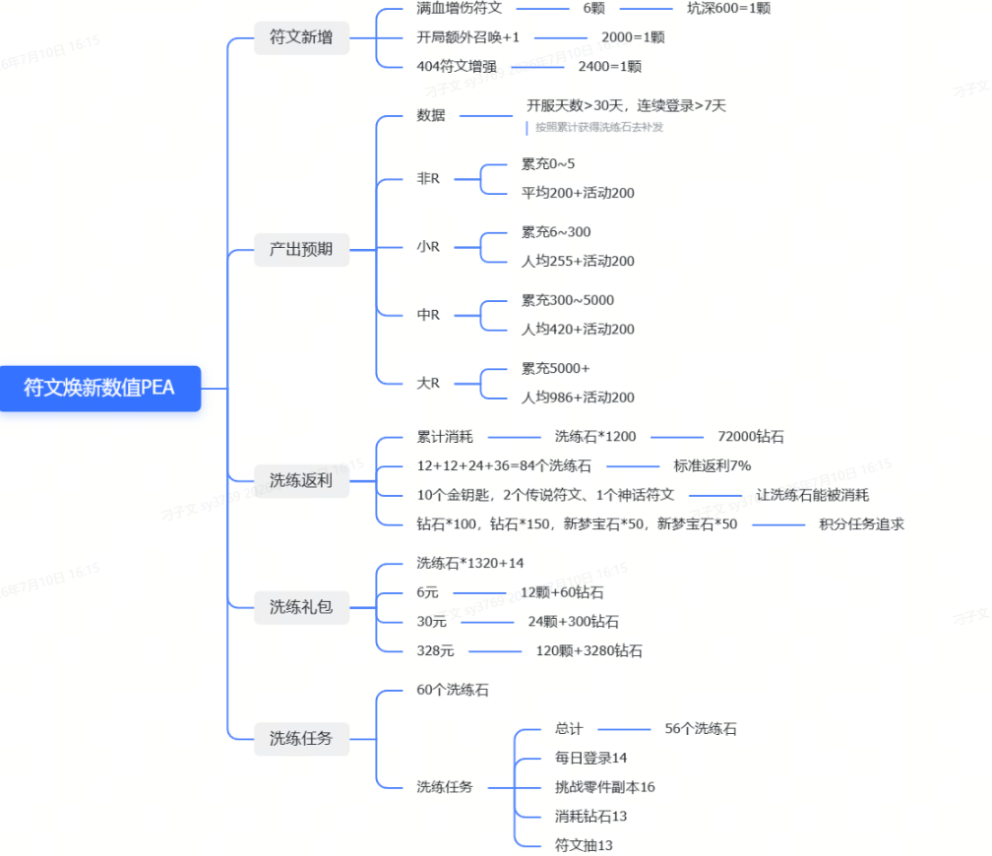
洗练狂欢

 | 积分途径 | 数值 | 积分
 | 消耗洗练石 | 1 | 2.5
 | 符文洗练 | 1 | 0.1

轮次数值

 | 轮次 | 物品类型 | 数量 | 价值 | 物品类型 | 数量 | 价值 | 物品类型 | 数量 | 价值 | 总价值
 | 第1轮 | 钻石 | 100 | 100 | 幻梦晶核 | 12 | 720 | 星辉秘契 | 10 | 2800 | 3620
 | 第2轮 | 钻石 | 150 | 150 | 幻梦晶核 | 12 | 720 | 传说符文 | 1 | 4096 | 4966
 | 第3轮 | 心梦宝石 | 50 | 500 | 幻梦晶核 | 24 | 1440 | 传说符文 | 1 | 4096 | 6036
 | 第4轮 | 心梦宝石 | 50 | 500 | 幻梦晶核 | 36 | 2160 | 神话符文 | 1 | 16384 | 19044

第一轮
 | 节点数值 | 物品类型 | 数量 | 价值 | 物品类型 | 数量 | 价值 | 总价值 | 返利比
60 | 60 | 星辉秘契 | 1 | 280 | 幻梦晶核 | 2 | 120 | 180 | 10%
60 | 120 | 星辉秘契 | 1 | 280 | 幻梦晶核 | 2 | 120 | 180 | 10%
80 | 200 | 星辉秘契 | 1 | 280 | 幻梦晶核 | 2 | 120 | 180 | 8%
100 | 300 | 星辉秘契 | 2 | 560 | 幻梦晶核 | 3 | 180 | 350 | 12%
120 | 420 | 星辉秘契 | 2 | 560 | 幻梦晶核 | 3 | 180 | 350 | 10%
180 | 600 | 星辉秘契 | 2 | 560 | 幻梦晶核 | 3 | 180 | 350 | 6%
 |  |  |  |  |  | 240 |  | 1590 | 9%
第二轮
 | 节点数值 | 物品类型 | 数量 | 价值 | 物品类型 | 数量 | 价值 | 总价值 | 返利比
60 | 60 | 星辉秘契 | 1 | 280 | 幻梦晶核 | 2 | 120 | 200 | 11%
60 | 120 | 星辉秘契 | 1 | 280 | 幻梦晶核 | 2 | 120 | 200 | 11%
80 | 200 | 星辉秘契 | 1 | 280 | 幻梦晶核 | 2 | 120 | 200 | 8%
100 | 300 | 星辉秘契 | 2 | 560 | 幻梦晶核 | 3 | 180 | 380 | 13%
120 | 420 | 星辉秘契 | 2 | 560 | 幻梦晶核 | 3 | 180 | 380 | 11%
180 | 600 | 星辉秘契 | 2 | 560 | 幻梦晶核 | 3 | 180 | 380 | 7%
 |  |  |  |  |  | 390 |  | 1740 | 10%
第三轮
 | 节点数值 | 物品类型 | 数量 | 价值 | 物品类型 | 数量 | 价值 | 总价值 | 返利比
80 | 80 | 星辉秘契 | 2 | 560 | 幻梦晶核 | 2 | 120 | 230 | 10%
80 | 160 | 星辉秘契 | 2 | 560 | 幻梦晶核 | 2 | 120 | 230 | 10%
100 | 260 | 星辉秘契 | 2 | 560 | 幻梦晶核 | 2 | 120 | 230 | 8%
140 | 400 | 星辉秘契 | 3 | 840 | 幻梦晶核 | 3 | 180 | 400 | 10%
180 | 580 | 星辉秘契 | 3 | 840 | 幻梦晶核 | 3 | 180 | 400 | 7%
220 | 800 | 星辉秘契 | 3 | 840 | 幻梦晶核 | 3 | 180 | 400 | 6%
 |  |  |  |  |  | 540 |  | 1890 | 8%
第四轮
 | 节点数值 | 物品类型 | 数量 | 价值 | 物品类型 | 数量 | 价值 | 总价值 | 返利比
100 | 100 | 星辉秘契 | 2 | 560 | 幻梦晶核 | 2 | 120 | 250 | 8%
100 | 200 | 星辉秘契 | 2 | 560 | 幻梦晶核 | 2 | 120 | 250 | 8%
120 | 320 | 星辉秘契 | 2 | 560 | 幻梦晶核 | 2 | 120 | 250 | 7%
180 | 500 | 星辉秘契 | 3 | 840 | 幻梦晶核 | 3 | 180 | 420 | 8%
220 | 720 | 星辉秘契 | 3 | 840 | 幻梦晶核 | 3 | 180 | 420 | 6%
280 | 1000 | 星辉秘契 | 3 | 840 | 幻梦晶核 | 3 | 180 | 420 | 5%
 |  |  | 45 |  |  | 660 |  | 2010 | 7%

 | 礼包名称 | 价格 | 限购次数 | 物品类型 | 数量 | 价值 | 物品类型 | 数量 | 价值 | 物品类型 | 数量 | 价值 | 总价值 | 返利比
 | 每日免费礼包 | 0 | 1 | 幻梦晶核 | 2 | 120 |  |  |  |  |  |  | 120
 | 钻石礼包 | 228 | 3 | 幻梦晶核 | 6 | 360 | 星之初愿 | 5 | 250 |  |  |  | 610 | 268%
 | 6元礼包 | 6 | 3 | 钻石 | 60 | 60 | 幻梦晶核 | 12 | 720 |  |  |  | 780 | 1300%
 | 钻石礼包 | 888 | 3 | 幻梦晶核 | 18 | 1080 | 星辉秘契 | 3 | 840 |  |  |  | 1920 | 216%
 | 30元礼包 | 30 | 3 | 钻石 | 300 | 300 | 幻梦晶核 | 24 | 1440 |  |  |  | 1740 | 580%
 | 钻石礼包 | 1588 | 5 | 幻梦晶核 | 30 | 1800 | 星辉秘契 | 5 | 1400 |  |  |  | 3200 | 202%
 | 钻石礼包 | 2288 | 5 | 幻梦晶核 | 42 | 2520 | 星辉秘契 | 8 | 2240 |  |  |  | 4760 | 208%
 | 98元礼包 | 328 | 5 | 钻石 | 3280 | 3280 | 幻梦晶核 | 120 | 7200 | 传说心愿石 | 1 | #N/A | #N/A | #N/A
 | 钻石礼包 | 3888 | 3 | 幻梦晶核 | 60 | 3600 | 星辉秘契 | 10 | 2800 |  |  |  | 6400 | 165%

任务数值 |  |  |  |  |  |  |  |  |  | 1322

 | 任务
 | 总计60抽
 | 任务ID | 任务类型 | 任务次数 | 幻梦晶核
 | 每日登录 | 每日 | 1 | 2
 | 挑战零件副本 | 每周 | 1 | 2
 | 挑战零件副本 | 每周 | 3 | 2
 | 挑战零件副本 | 每周 | 5 | 3 |  |  |  |  |  |  |  |  |  |  | 240
 | 挑战零件副本 | 每周 | 7 | 3
 | 挑战零件副本 | 每周 | 10 | 3
 | 挑战零件副本 | 每周 | 12 | 3
 | 消耗符文抽 | 每周 | 30 | 2
 | 消耗符文抽 | 每周 | 50 | 2
 | 消耗符文抽 | 每周 | 100 | 3
 | 消耗符文抽 | 每周 | 150 | 3
 | 消耗符文抽 | 每周 | 200 | 3
 | 消耗钻石 | 每周 | 300 | 2
 | 消耗钻石 | 每周 | 500 | 2
 | 消耗钻石 | 每周 | 800 | 3
 | 消耗钻石 | 每周 | 1000 | 3
 | 消耗钻石 | 每周 | 1500 | 3

 |  |  |  | 56

